PeningkProduktivitasEfisiensi
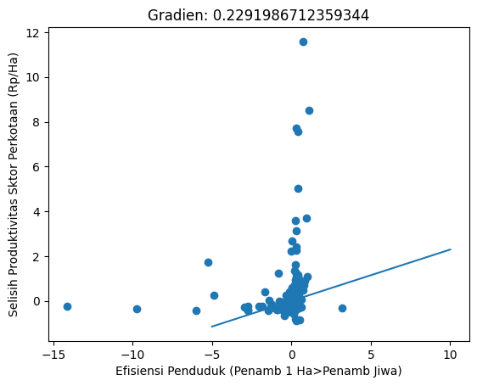
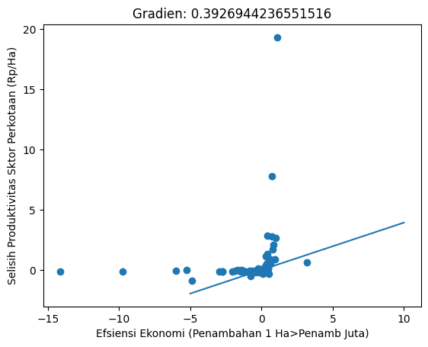
 | Efisiensi Penduduk (Penamb 1 Ha>Penamb Jiwa) | Efsiensi Ekonomi (Penambahan 1 Ha>Penamb Juta)
Selisih Produktivitas Sktor Perkotaan (Rp/Ha) | 0.2291986712359344 | 0.3926944236551516

Penambahan PDRB, LT, PDD
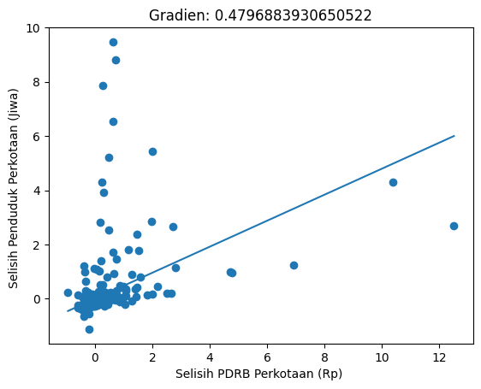
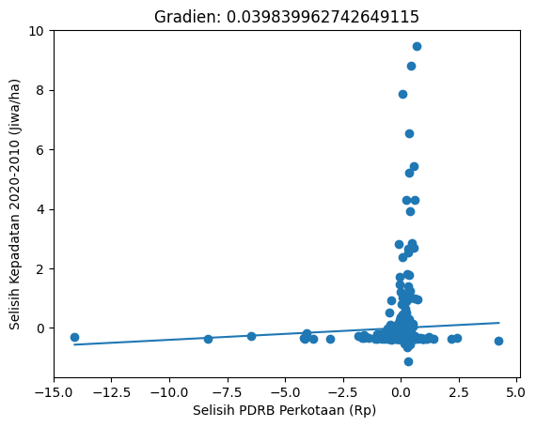
 | Selisih Lahan Terbangun Perkotaan (Ha) | Selisih Penduduk Perkotaan (Jiwa) | Selisih Kepadatan 2020-2010 (Jiwa/ha)
Selisih PDRB Perkotaan (Rp) | 0.28438578293359296 | 0.4522788374012998 | -790448570037472
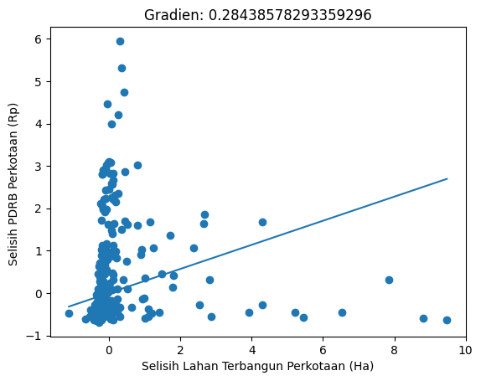
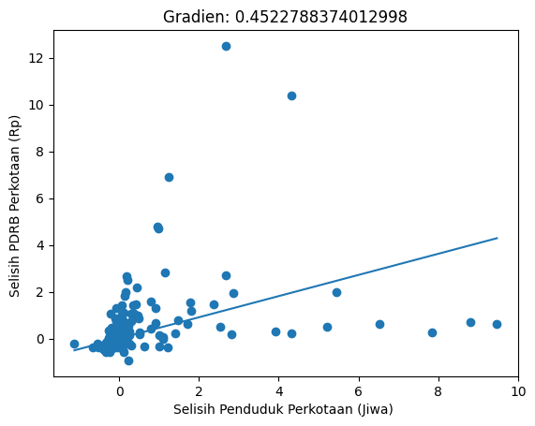
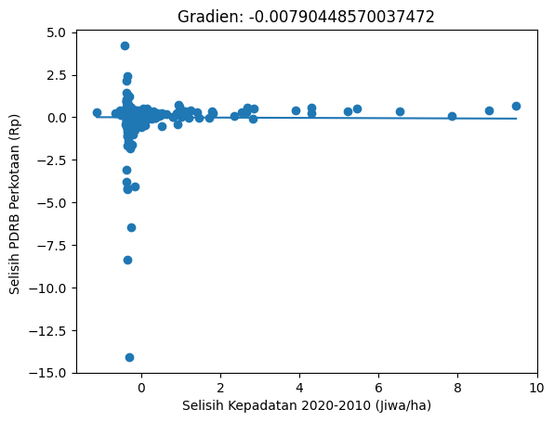

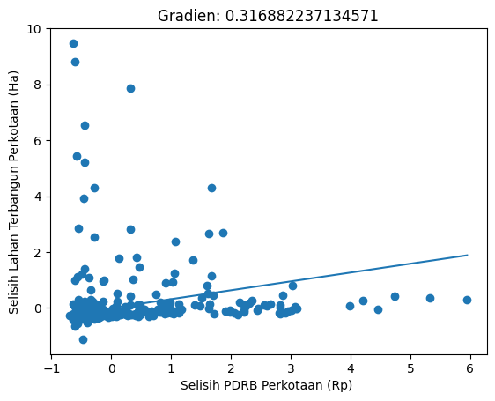

 | Selisih PDRB Perkotaan (Rp)
Selisih Lahan Terbangun Perkotaan (Ha) | 0.316882237134571
Selisih Penduduk Perkotaan (Jiwa) | 0.4796883930650522
Selisih Kepadatan 2020-2010 (Jiwa/ha) | 0.039839962742649115

PDRB Perkotaan 2010, LT, PDD
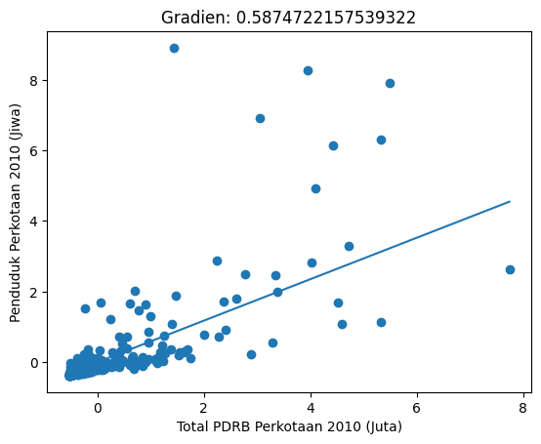
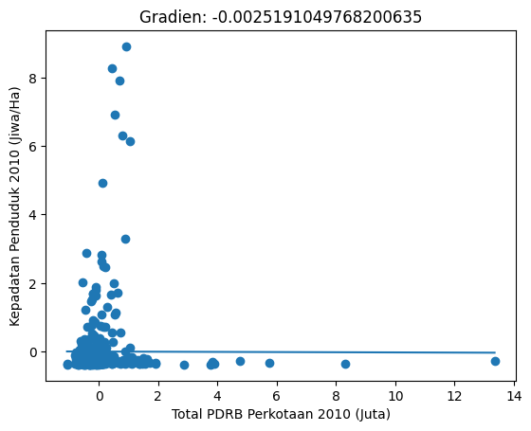
 | Lahan Terbangun Perkotaan RBI 2010 (ha) | Penduduk Perkotaan 2010 (Jiwa) | Kepadatan Penduduk 2010 (Jiwa/Ha)
Total PDRB Perkotaan 2010 (Juta) | 0.5346408687736828 | 0.5782954761955164 | 0.06020660894599805

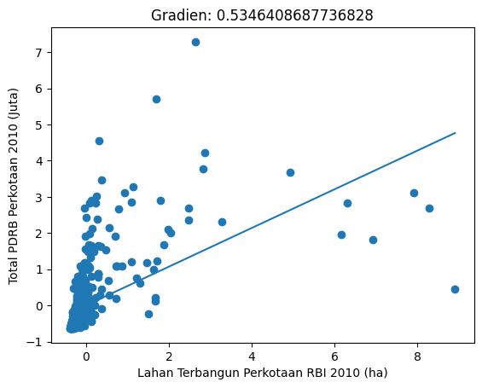
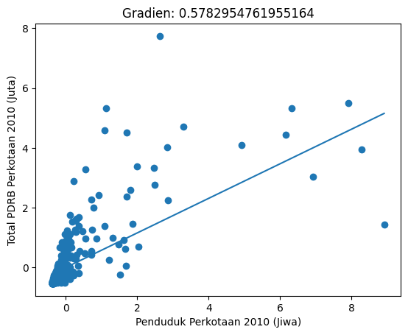
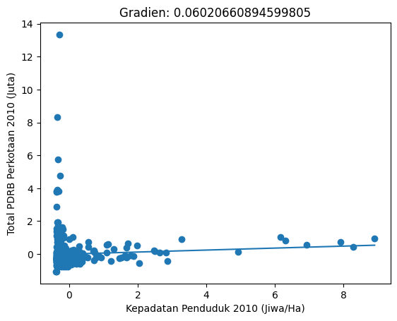

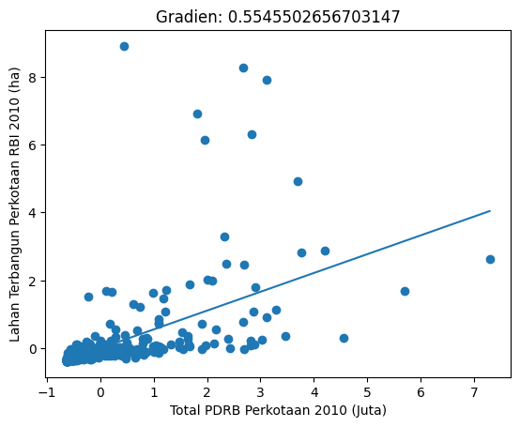

 | Total PDRB Perkotaan 2010 (Juta)
Lahan Terbangun Perkotaan RBI 2010 (ha) | 0.5545502656703147
Penduduk Perkotaan 2010 (Jiwa) | 0.5874722157539322
Kepadatan Penduduk 2010 (Jiwa/Ha) | -0.0025191049768

PDRB Perkotaan 2020, LT, PDD
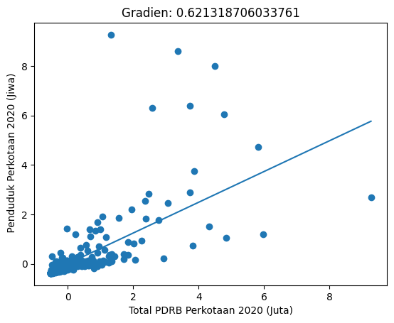
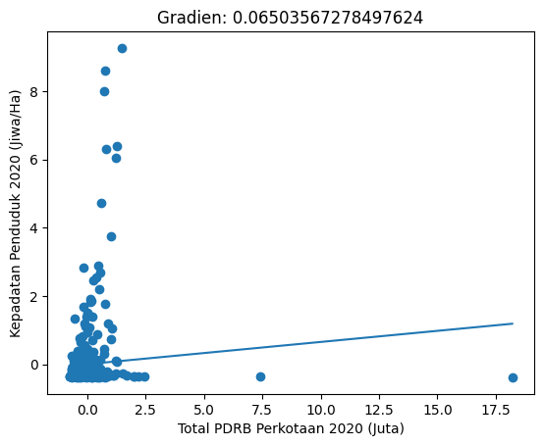
 | Lahan Terbangun Perkotaan RBI 2020 (ha) | Penduduk Perkotaan 2020 (Jiwa) | Kepadatan Penduduk 2020 (Jiwa/Ha)
Total PDRB Perkotaan 2020 (Juta) | 0.561062311796384 | 0.6168080666724975 | 0.027638599077880355
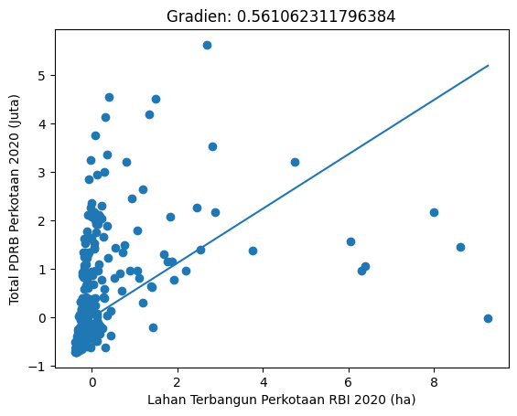
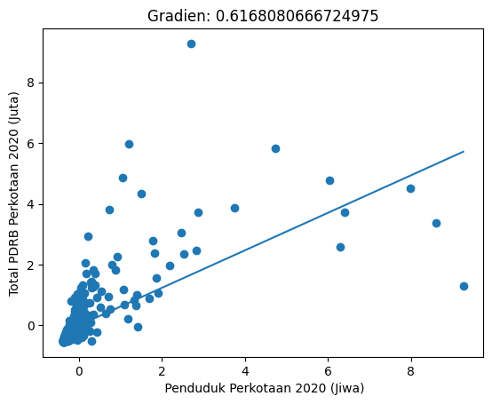
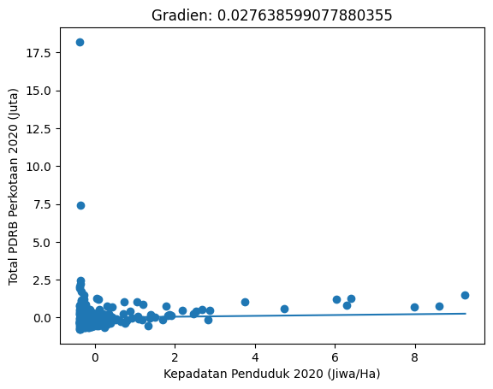

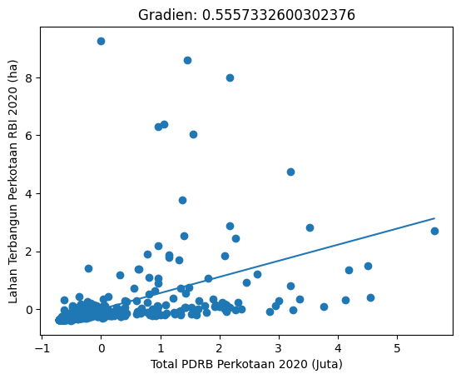

 | Total PDRB Perkotaan 2020 (Juta)
Lahan Terbangun Perkotaan RBI 2020 (ha) | 0.5557332600302376
Penduduk Perkotaan 2020 (Jiwa) | 0.621318706033761
Kepadatan Penduduk 2020 (Jiwa/Ha) | 0.06503567278497624

